〇〇画面
ロゴ
〇〇ログイン

ID

パスワード

ログイン

勤怠登録画面
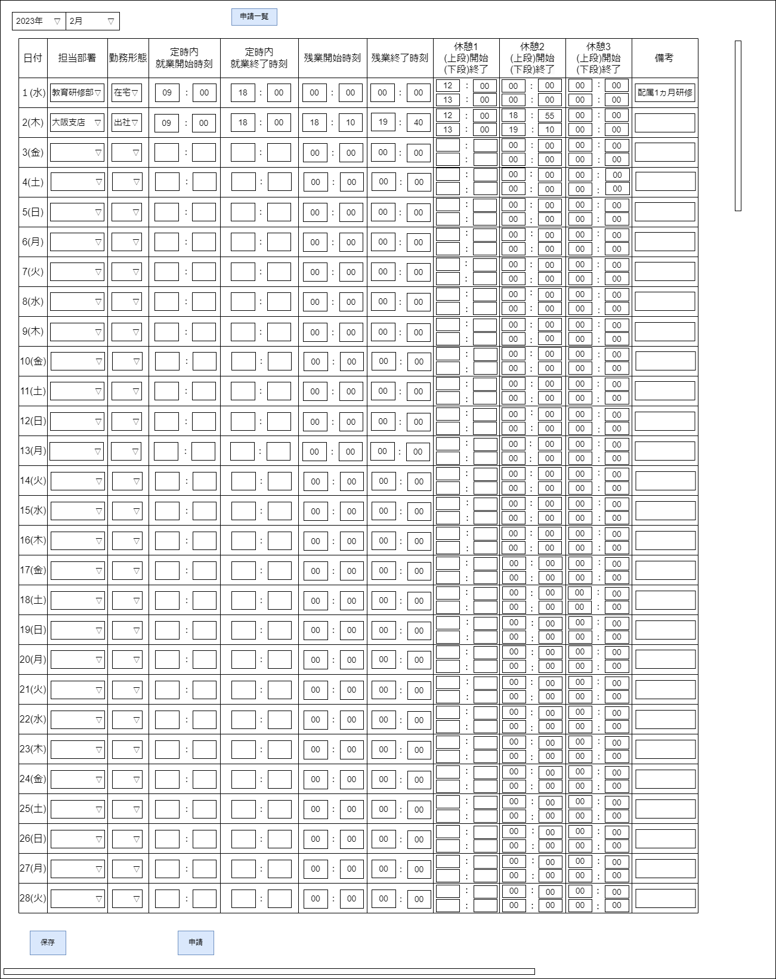
メニュー
ユーザID：000000
申請登録
ログアウト

申請一覧画面2022年
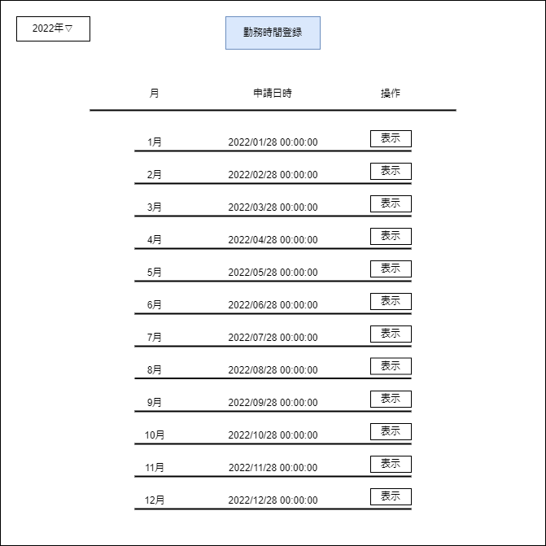

申請一覧画面2023年
